TASK
1ms
Task schedule |  |  |  |  |  |  |  |  |  |  |  |  |  |  |  |  |  |  |  |  |  |  |  |  |  |  |  | [2]
 |  |  |  |  |  |  |  |  |  |  |  |  |  |  |  |  |  |  |  |  |  |  |  |  |  |  |  | tạo sheet mới
 |  |  |  | 9 | 10 |  | 11 | 12 | 13 | 14 | 15 | 16 | 17 | 18 | 19 | 20 |  | 21 | 22 | 23 | 24 | 25 | 26 | 27 | 28 | 29 |  | 30
 | Timer Int
<1ms

 | 1 ms task
<1ms

 | 10 ms task
<8ms

 | APP task

 | - APP là ứng dụng chạy nền thực thi sau mỗi 10ms. Các task vụ chạy ở > 10ms đều được đưa vào tầng APP. Tổng thời gian thực hiện tầng APP phải < 8ms
 | - Các task vụ 1ms, 10ms được ưu tiên chạy. Tổng thời gian chạy của 2 task này phải < 1ms
 | - Cấu hình Watch Dog Timer:
 |  | + Giá trị WDT được khởi tạo tại Init lần đầu khi bật máy
 |  | + Các lần reset giá trị WDT tiếp theo diễn ra sau khi thực hiện xong các task vụ tầng APP
 |  | + Nếu vượt qua 10ms mà không reset WDT thì tiến hành
 |  |  | - Backup giá trị EEPROM
 |  |  | - Reset lại hệ thống phần mềm
 | - Khi các Task hoạt động bình thường thì Blink LED0 và LED1 theo chu kì 1 giây.

 | ECU Sequence control

 |  |  |  |  |  | POWERON |  |  |  | INITIALIZE |  |  |  |  |  |  | READY |  |  |  |  | SHUTDOWN TRANSIENT |  |  |  | SHUTDOWN
 |  |  |  |  | 1
 |  | POWER ON |  |  | 0

 |  |  |  |  | 1
 |  | Motor Init NG |  |  | 0

 |  |  |  |  | 1
 |  | UART Init NG |  |  | 0

 |  |  |  |  | 1
 |  | EEPROM Init NG |  |  | 0

 |  |  |  |  | 1
 |  | ADC Init NG |  |  | 0

 |  |  |  |  | 1
 |  | OS Init NG |  |  | 0

 |  |  |  |  | 1
 |  | System Error |  |  | 0

 |  |  |  |  | 1
 |  | Control Enable |  |  | 0

 |  |  |  |  |  |  |  |  |  |  |  |  |  |  |  |  |  |  |  |  |  |  | Backup Data |  |  |  | Waiting Reset
 |  |  |  |  |  |  |  |  |  |  |  |  |  |  |  |  |  |  |  |  |  |  | Reset Motor

IO_ADC
 | Module kiểm tra ADC
 | Cho một cảm biến được cắm vào nguồn DC 5V. Giải hoạt động từ 0-5V
 | Độ phân giải của bộ đo ADC là 10 BIT, coi điện áp tham chiếu là 5V.
[2] | Giá trị của ADC đọc được sẽ thực hiện xử lí LPF với hệ số alpha là 1
 | Tương ứng khi quay từ 0 đến hết Volume là 90 deg được chia khoảng như dưới

[1] | Điện áp |  |  | < | 0.1V | 0.3125 | 0.625 | 0.9375 | 1.25 |  | 1.5625 | 1.875 | 2.1875 |  | 02.50 | 2.8125 | 3.125 | 3.4375 | 3.75 |  | 4.0625 |  | 4.375 | 4.6875 | > | 4.85V

 | Giá trị góc |  |  | -45.00 |  | -42.50 | -38.06 | -31.86 | -28.42 |  | -20.50 | -14.40 | -06.20 |  | 00.00 | 05.00 | 11.90 | 20.20 | 26.72 |  | 30.55 |  | 38.30 | 42.40 | 45.00
 |  |  |  | Trái |  |  |  |  |  |  |  |  |  |  | Giữa |  |  |  |  |  |  |  |  |  | Phải

 | Control: Việc control sẽ được thực hiện sau mỗi 10ms
[2] |  | <Delete>

[2] | Đọc giá trị BT1, BT2:
 |  | Khi giá trị BT1, BT2, FIR mà dưới 0.8V thì gọi là ON, ngược lại là OFF. BT1,BT2, FIR được đọc thông qua ADC mỗi 10ms.
 |  | Thực hiện LPF với hệ số alpha là 0.1
 |  | Khi giá trị SW1 và SW2 là 0 thì gọi là ON, ngược lại là OFF. BT1 và 2 được đọc thông qua IO port mỗi 10ms. |  |  |  |  |  |  |  |  |  |  |  |  |  |  |  |  |  |  |  |  |  |  |  |  |  |  | [1]
 |  | Chú ý: Nếu phím nhấn ON liên tục trong vòng 80ms thì coi là ON. Ngược lại nếu OFF liên tục trong vòng 30ms thì coi là OFF
 |  |  |  | Nếu phím được nhấn giữ liên tục trong 2 giây thì được gọi là PRESS

 |  |  |  |  | ON(>80ms) |  |  |  | OFF(30ms) |  |  | OFF( trước là OFF ) |  |  |  |  | ON (80ms) |  |  |  |  | ON( trước là ON ) |  |  |  |  | ON > 2 sec = PRESS

 |  |  |  |  |  |  |  |  |  | 30ms |  |  |  | 30ms |  |  |  |  |  | 20ms

[2] |  | Chuẩn đoán lỗi( thực hiện trong mỗi 1ms ): |  |  |  |  |  |  |  |  |  |  |  |  |  |  |  |  |  |  |  |  |  |  |  |  |  |  |  | [1]
 |  |  | A> Chuẩn đoán lỗi ADC
 |  |  |  | Khi giá trị điện áp ADC đọc vào giống nhau liên tục trong vòng 10 giây thì gọi là lỗi ADC
[2] |  |  |  | Mã lỗi là 0x01

 |  |  | B> Chuẩn đoán lỗi phím nhấn
 |  |  |  | Khi trạng thái phím BT1 và BT2 là ON liên tục trong vòng 15 giây thì gọi là lỗi phím nhấn
[2] |  |  |  | Mã lỗi là 0x02

 |  |  | Chú ý: nếu trạng thái là lỗi thì sẽ thoát khỏi tất cả các control và đợi reset máy

[2] |  |  |  | Trạng thái lỗi thì OFF cả LED0 và LED1

 |  |  |  |  |  |  |  |  |  |  |  |  |  |  |  |  |  |  |  |  |  |  |  |  |  |  |  |  | [2]

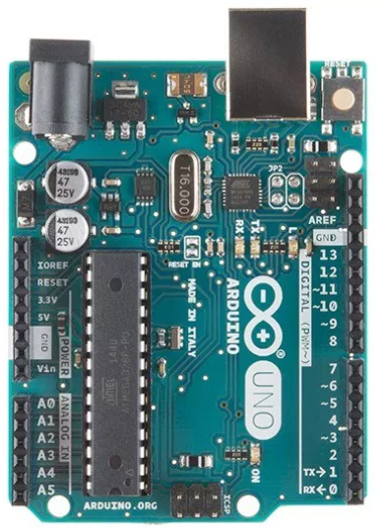

LED0

LED1
SW1
 |  |  |  |  |  |  |  |  |  |  |  |  |  |  |  |  |  |  |  |  |  |  |  |  |  |  |  | ThanhLN6

SW2

STEP driver
Volume
 |  |  |  |  |  |  |  |  |  |  |  |  |  |  |  |  |  |  |  |  |  |  |  |  |  |  |  | KhaiDH1
 |  |  | ThanhLQ3
BT1
DC driver
BT2
 |  |  | ThanhLQ3
 |  |  |  |  |  |  |  |  |  |  |  |  |  |  |  |  |  |  |  |  |  |  |  |  |  |  |  | ThienNP2
FIR
Encoder
A&B
 |  |  | ThanhLQ3

I2C
UART
 |  |  | HungTP2 |  |  |  |  |  |  |  |  |  |  |  |  |  |  |  |  |  |  |  |  |  |  |  |  | KhaiDH1

UART
 | Giao tiếp UART |  |  |  |  |  |  |  |  |  | [1]
 |  |  |  |  |  |  |  |  |  |  | tạo sheet mới
 | Sử dụng giao tiếp UART(9600) để hiển thị giá trị Debug và ghi giá trị test vào vùng cần test
 | Việc đọc và ghi giá trị được thực hiện trong mỗi 1ms

start

Nhận được lệnh kết nối?

 |  |  |  |  | Y

Hiển thị giá trị?

Ghi giá trị?
 |  |  |  |  | Y

 |  |  |  |  |  |  |  |  | Y

Phản hồi giá trị
Ghi vào RAM cần test
Lỗi

Nhận lệnh hủy kết nối?

 |  |  |  |  | Y

end

 | Cấu trúc của một data frame nhận từ Tool( Kiểu String)
 | Mã lệnh |  |  | break | ID | break | Data | end frame
 | Ví dụ: "1,0,0/"
 | Cấu trúc của một data frame gửi đến Tool
 | Phản hồi mã lệnh |  |  | break | ID | break | Data | end frame
 | Ví dụ: "136,0,12345/"
 | Trong đó:

 | Mã lệnh:
 |  | 0x01: Đọc giá trị
 |  | 0x08: ghi giá trị
 | Phản hồi mã lệnh:
 |  | Bằng Mã lệnh + 128
 | Break
 |  | Là kí tự ","
 | ID
 |  | Xem bảng ID đọc và ghi như dưới.Dãy ID là gộp của 2byte
 | Data
 |  | nếu là lệnh đọc thì không có vùng data
 |  | nếu là lệnh ghi, thì là giá trị cần ghi vào ram
 | End frame
 |  | Là kí tự "/"

 | Lệnh Kết nối:
 |  | Khi nhận được chuỗi "CONNECT/" thì báo là nhận được lệnh và tiến hành control

 | Lệnh hủy kết nối:
 |  | Khi nhận được chuỗi "DISCONNECT/" thì thoát khỏi control

 |  | trong đó kí tự "/" tương đương với end frame

 | Sau khoảng thời gian 5 giây kể từ khi nhận giá trị đầu tiên của Frame, nếu không nhận được
[2] | kí tự end frame hoặc là frame mà không đúng mã lệnh thì gọi là lỗi UART với mã là 0x03. Thực hiện cảnh báo bằng cách OFF blink LED1
 | Lưu ý: Khi đang xử lí lệnh thì bỏ qua các lệnh tiếp theo.
 |  | xử lí phản hồi hiển thị data được thực hiện mỗi 250ms

 | Bảng giá trị đọc
 | stt | ID | số byte |  | Giá trị cần hiển thị |  |  |  |  | Ghi chú
 | 1 | 0x0000 | 2 |  | giá trị ADC đọc được
 | 2 | 0x0001 | 4 |  | Giá trị góc tính được |  |  |  |  | offset = 45.00
[2] | 3 | 0x0002 | 2 |  | Giá trị tốc độ động cơ DC
[2] | 4 | 0x0003 | 1 |  | Giạ trị mã lỗi hệ thống
 | 5

 | Bảng giá trị ghi
 | stt | ID | số byte |  | Giá trị cần hiển thị |  |  |  |  | Ghi chú
 | 1 | 0x0000 | 2 |  | giá trị ADC đọc được
 | 2 | 0x0001 | 4 |  | Giá trị góc tính được |  |  |  |  | offset = 45.00
[2] | 3 | 0x0002 | 1 |  | Giạ trị mã lỗi hệ thống
 | 4
 | 5
 | 6

SPI
 | Giao tiếp SPI |  |  | [1]
 |  |  |  | tạo sheet mới
 | CÓ một mạng gồm 3 module Arduino giao tiếp với nhau
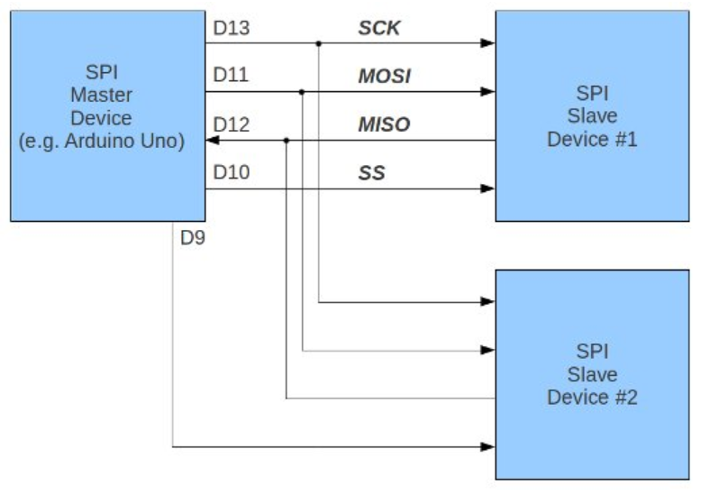

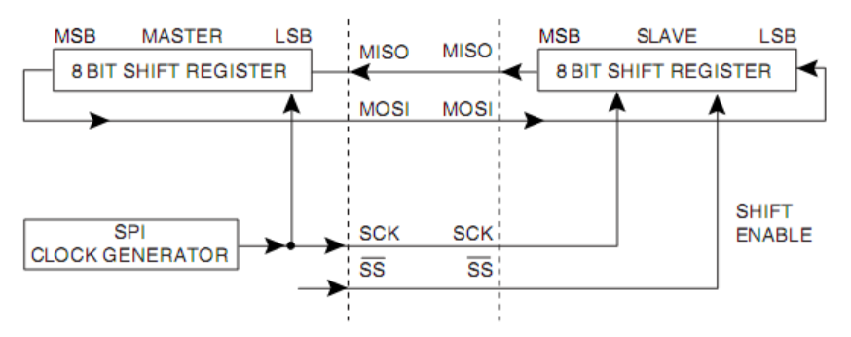
 | Cách thức truyền dữ liệu SPI
 | Tham khảo thêm Internet

 | Việc thực hiện truyền nhận data thực hiện trong mỗi 100ms
 | Hãy dùng module SPI tích hợp sẵn trong Arduino để:
 | Dùng master truyền giá trị góc đến Slave 1
 |  | Nếu Slave 1 nhận được giá trị góc, thì hãy control như trong
 |  | sheet IO_ADC mà bỏ qua control của phím nhấn
 | Truyền giá trị điện áp đo được đến Slave 2
 |  | Nếu Slave 2 nhận được giá trị điện áp, thì hãy chuyển đổi thành
 |  | giá trị góc và thực hiện control như trong sheet IO_ADC mà
 |  | bỏ qua sự ảnh hưởng của phím nhấn

[2] | Chú ý: Nếu có sử dụng DC hoặc STEP motor control thì không thực
 |  |  | hiện xử lí này

MOTOR_STEP
Điều khiển động cơ STEP
 |  |  |  |  |  |  |  | [2]
 |  |  |  |  |  |  |  | tạo sheet mới

FIR
Sơ đồ kết nối hệ thống

BT1
MCU
BT2
CW
StepDriver
SW1
CCW
SW2
HOLD

Hiệu chỉnh STEP Driver
 | - Chế độ điều khiển: 1 xung
 | - Độ dịch chuyển xung: 0.72deg
Control: thực hiện mỗi 1ms
 | - Ở chế độ khởi tạo: đưa Position về vị trí 0 và tiến hành HOLD sau khi về 0 là 1 giây.
 | Sau khoảng thời gian 30 giây, nếu Position không về 0 được thì báo lỗi hệ thống. Mã lỗi 0x04
 | và chờ reset hệ thống
 |  | Chú ý: Vị trí 0 và vị trí mà SW1 là OFF -> ON hoặc PRESS. Khi đó set Position của STEP là 0.
 | - Khi có yêu cầu chạy STEP:
 |  | + Control Step theo hướng CW theo biểu đồ dưới. Trước khi Control thì phải nhả tín hiệu HOLD
 |  | khoảng 0.5 giây.
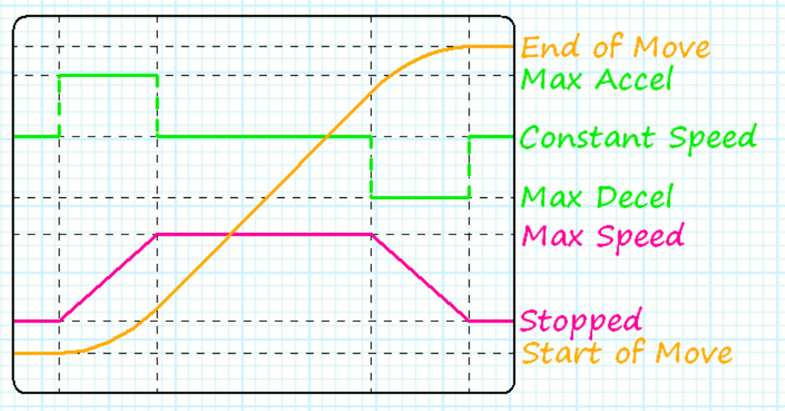

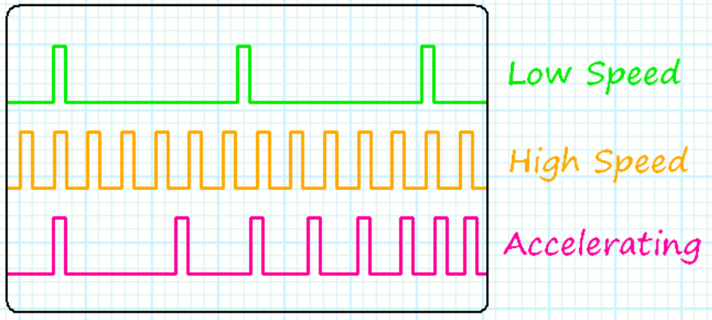

 |  | Trong đó giá trị Max Speed là 30rpm, quá trình tăng tốc và giảm tốc mỗi thứ chiếm 1/4
 |  | Quá trình Control sẽ chia làm 4 giai đoạn chính
 |  | 0: Idle - Không điều khiển
 |  | 1: Decelerating - Tăng tốc
 |  | 2: At_Max - quay ổn định max speed
 |  | 3: Accelerating - Giảm tốc
 |  | + Khi SW2 là ON thì STOP.
 |  | Thực hiện đo số step cần di chuyển bằng khoảng cách giữa SW1 và SW2
 |  | + Khi ở vị trí Max Position thì đợi lệnh return 0 ( CCW). Khi đó không thực hiện HOLD
 |  | Lệnh Return 0 được thực hiện khi có yêu cầu return qua Tool hoặc sau khi đạt Max Postion
 |  | quá 10 giây.
 |  | Trong lúc đang return0 mà có tín hiệu ON FIR hoặc BT1 PRESS thì thực hiện Control Step CW
 |  | với Max Position mới được tính từ lúc FIR on cho đến Max Position của toàn bộ quá trình
 |  | + Khi thực hiện lệnh CW. Nếu sau 1 phút mà không đạt được Max Position thì thông báo lỗi 0x05
 |  | và dừng control

 | - Yêu cầu quay STEP: |  |  | STEP được yêu cầu quay khi đạt được một trong các điều kiện sau:
 |  | + BT2 ON hoặc PRESS
 |  | + BT1 được nhấn theo chuỗi: |  |  |  | Khi đó, dừng Blink LED 1 và Display theo BT1
 |  | sau khi nhận đúng lệnh quay Step thì LED1 về trạng thái Display bình thường
 |  |  | BT1 | ON | PRESS |  | ON
 |  |  | LED1 | ON | blink 250ms |  | ON
 |  | Nếu chuỗi BT1 bị nhấn sai, thì chờ 30 giây mới được nhấn lại

MOTOR_DC
Điều khiển động cơ DC |  |  |  |  |  | [2]
 |  |  |  |  |  | tạo sheet mới
1. DC motor với Driver BTS7960 và Encoder 2 pha A&B
 | Cấu hình: |  | 2 chân RPWM và LPWM nối với 2 chân GPIO để điều khiển chiều quay
 |  |  | 2 chân R_EN và L_EN nối chung lại và nối với chân PWM để điều khiển tốc độ

 | Điều khiển: |  |  | Control này thực hiện mỗi 10ms

 |  |  | Thực hiện đo đạc tính toán hệ số PID để ổn định tốc độ động cơ
 |  |  | Về tốc độ động cơ: |  | phụ thuộc vào góc quay
 |  |  |  | + Nếu góc quay là về phía 0->45 độ: thì tốc độ tương ứng là 0-45km/h hướng tới
 |  |  |  | + Nếu góc quay là về phía 0-> -45 độ: thì tốc độ tương ứng là 0-45km/h hướng lùi
 |  |  | Trong lúc thực hiện quay động cơ, thực hiện đánh giá hướng quay thông qua 2 pha A&B. Nếu hướng quay khác với hướng control
 |  |  | thì dừng động cơ và cảnh báo lỗi. Cảnh báo lỗi thì thực hiện Bilnk 2 LED0 và LED1 theo chu kì 0,5 giây
 |  |  | Sau khi dừng động cơ 2 giây, nếu động cơ vẫn còn quay thì lỗi hệ thống và dừng tất cả control. Báo lỗi như lỗi UART

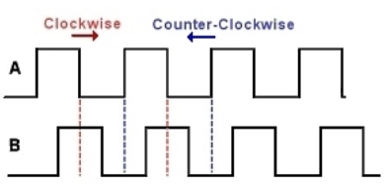

 | Chú ý: | Khi sử dụng STEP Motor thì không thực hiện xử lí DC motor

